底部左框和5个V1按钮

 | 说明：点击该按钮，表单内的内容，全部归为一行显示。如下图一所示。

 | 说明：点击该按钮，表单内原本是数字的保留数字，I、i、L、l、|、！、!这些转为数字1；句号。和o和大写O、D转为数字0 ；其他文字或字符全部去除

 | 说明:点击后，鼠标焦点在框内哪个地方，就在该位置加“空格+|+换行符+空行”。如下图二所示。

 | 说明：点击后，贯标所在位置向左删除一个字符。

 | 说明：点击后，表单里的12345670对应转换成CDEFGABZ；一二三四五六七零转成12345670；其他内容保持不变。如下图三所示。

 | 说明：点击后，表单里的首行上方和每行之间的空行，都全部赋值"空行+[V: 2]".如下图四所示。

 | 说明：点击后，全选表单里的内容。

 | 说明：此按钮只作用于表单内选中的区域，所选内容中所有空行的位置都全部赋值"空行+[V: 1]+""+空格+z+""+空格+z+""+空格+z+""+空格+z.如下图五所示。


 | 说明：此按钮只作用于表单内选中的区域，所选内容中所有空行的位置都全部赋值"空行+[V: 1]+""+空格+z+""+空格+z。如下图六所示。

 | 说明：此按钮只作用于表单内选中的区域，所选内容中所有空行的位置都全部赋值"空行+[V: 1]+""+空格+z+""+空格+z+""+空格+z。如下图七所示。

 | 说明：此按钮只作用于表单内选中的区域，所选内容中所有空行的位置都全部赋值"空行+[V: 1]+""+空格+z+""+空格+z+""+空格+z+""+空格+z.如下图八所示。

 | 说明：此按钮只作用于表单内选中的区域，所选内容中所有空行的位置都全部赋值"空行+[V: 1]+""+空格+z*3/2 。如下图九所示。

 | 说明：此按钮只作用于表单内选中的区域，所选内容中所有空行的位置都全部赋值"空行+[V: 1]+""+空格+z*3/2+""+空格+z*3/2 。如下图十所示。

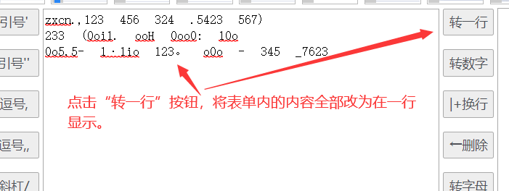
图一：

图二：
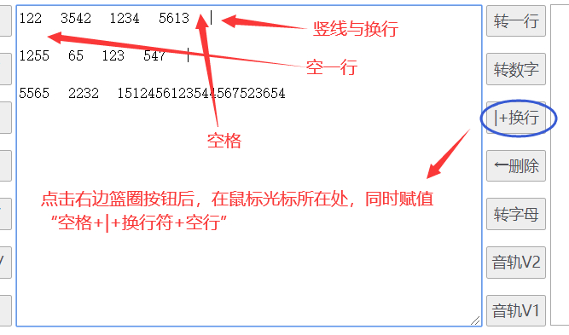

图三：
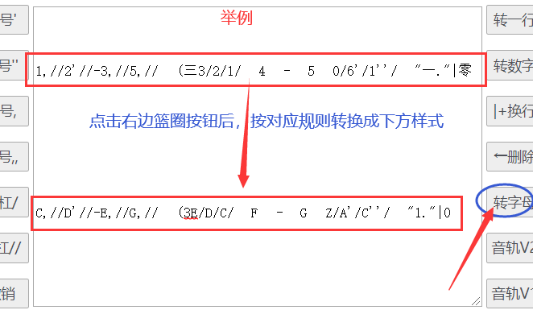

图四：

图五：

图六：

图七、图八同上面的图六是一样的方法，只是小写z的数量有所不同，图7是3/4V1，分子是3，所以是3个z；图八是4/4V1的分子是4，所以是4个z 。

图九：

图十：

底部右框
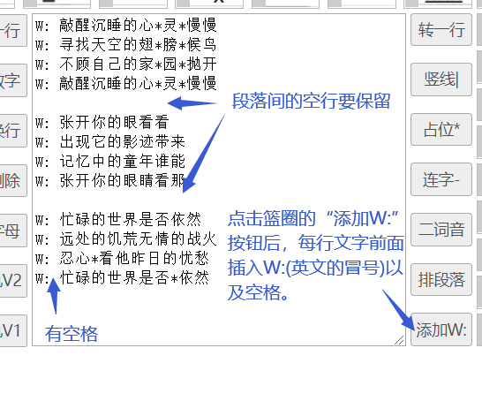

 | 说明：选中表单中的文字后，点击按钮，将选中的多行文本变成同一行显示，未选中的文本则不处理。

 | 说明：点击按钮后，光标所在的位置直接插入竖线“|”

 | 说明：点击按钮后，光标所在的位置直接插入星号“*”

 | 说明：点击按钮后，光标所在的位置直接插入中横杆“-”

 | 说明：点击按钮后，光标所在的位置直接插入中波浪号“~”

 | 说明：点击按钮后，将同一竖线内的一列归为一段排列（一块排列），每段之间用空行分隔，并将竖线清除。如图一所示。

 | 说明：点击按钮后，在每一行文字的前面插入“W+冒号(英文)+空格”。如下图二所示。

图一：

图二：

并音词按钮
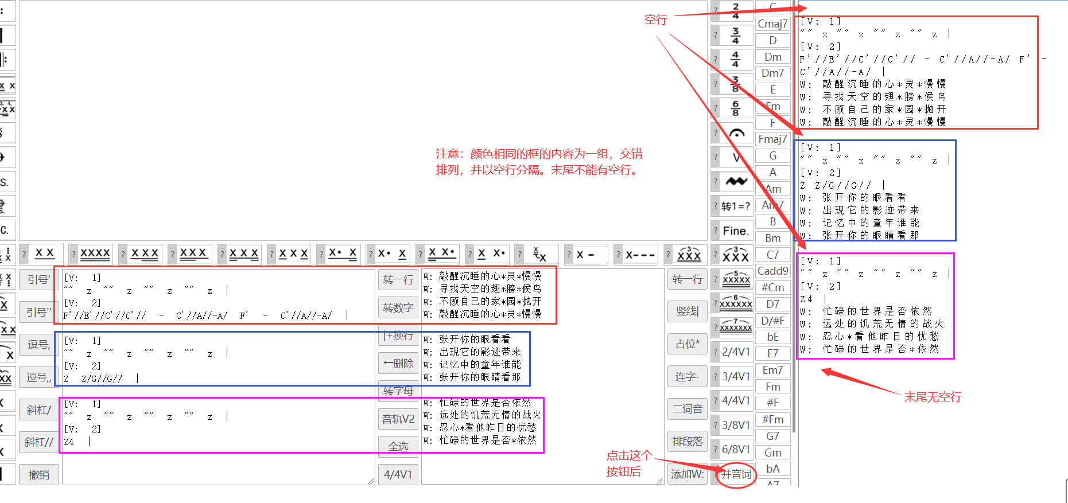
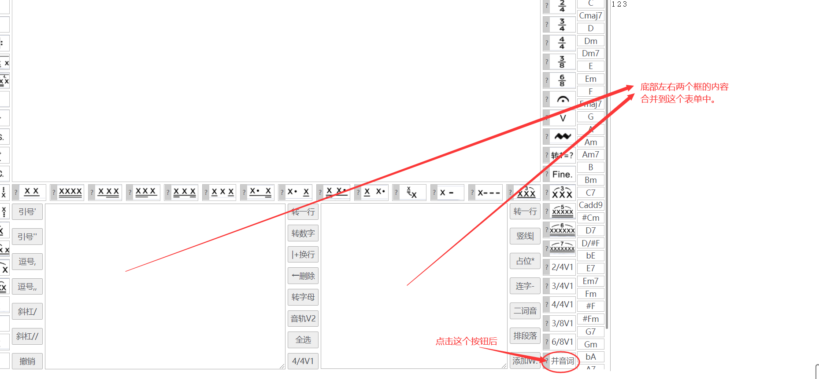

下面是合并后的规则图示（说明，如果右边框原本就有内容时，新合并的内容接在原有内容下方，即接在最后一行后面。注：空行也算一行）
其他说明：合并的时候，同时判断所合并的内容中是否存在连续的两个空格符或超过两个以上的空格符，都统一合并为一个空格符。

特殊按钮
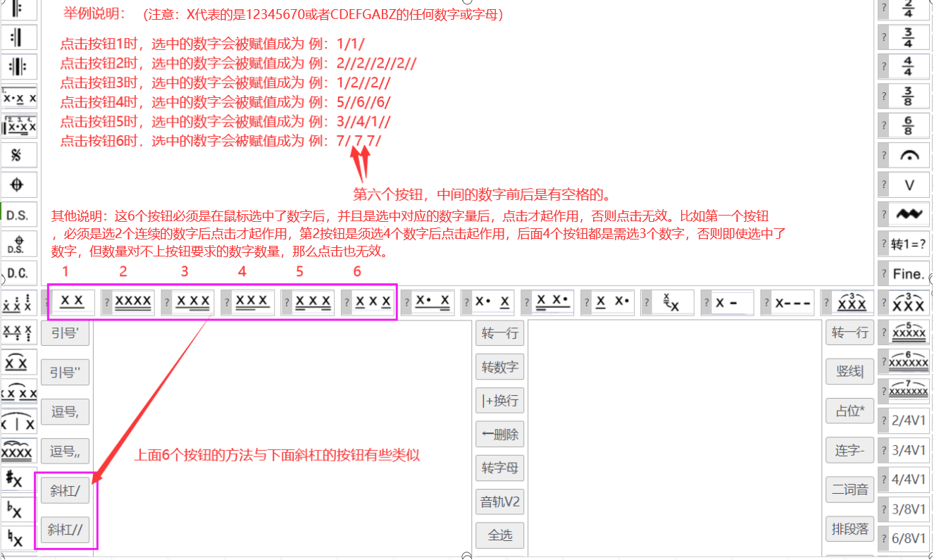

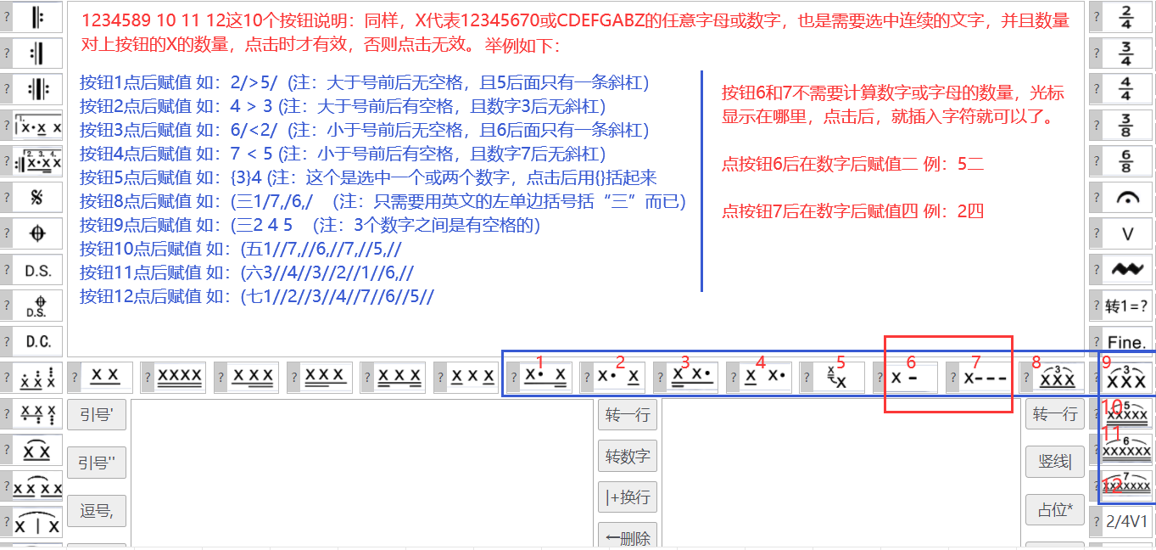

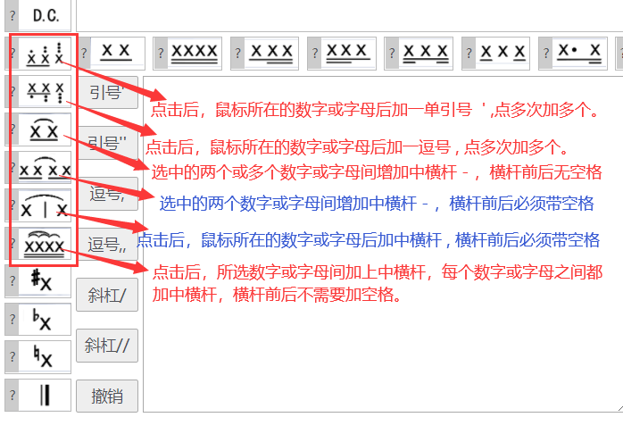

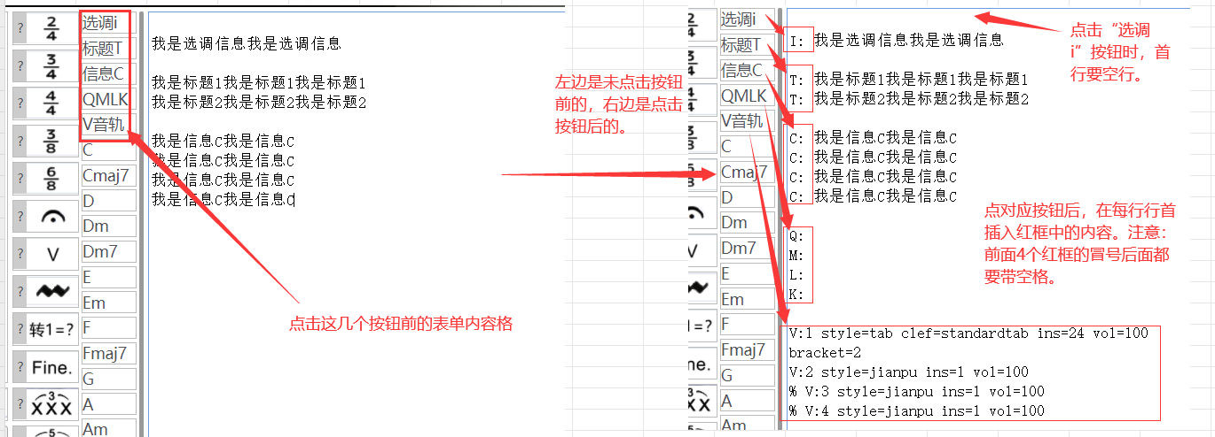

常规按钮
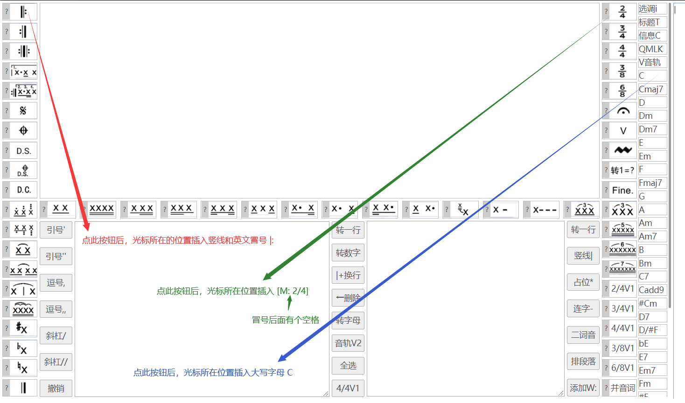
关于常规按钮的说明： 常规按钮基本上是直接在鼠标光标所在位置插入预设的按钮内容，或当鼠标选中某一个文字时，点击后，将选中内容替换为预设内容就可以了，所以，这类按钮 你只需要做三个按钮出来，你写好注释，然后我按着规则写法来套到其他按钮上就可以了。

其他说明
